Ghi chú
Mã NV | Mã dùng làm tên đăng nhập cho nhân viên
Họ | Họ nhân viên trên CMND
Tên lót | Tên lót nhân viên trên CMND
Tên | Tên nhân viên trên CMND
Giới tính | Giới tính nhân viên. Chỉ nhận giá trị Nam/ Nữ
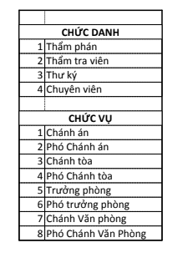
Ngày sinh | Ngày sinh của nhân viên thỏa mãn Năm hiện tại – Năm sinh >=18
Số điện thoại | Chỉ nhập chuỗi kí tự là số
Email | Email của nhân viên
Chức danh | Chức danh của nhân viên
Chức vụ | Chức vụ của nhân viên

Tài khoản | 1: Nhân viên có tài khoản đăng nhập, 0: Nhân Viên không có tài khoản đăng nhập

Xoá các dòng đã nhập bằng nút Delete row
Không xoá bằng phím Delete hoặc Backspace

